Cronograma de actividades
DESCUBRE MÁS PLANTILLAS DE JUSTEXW
 | PLANTILLA CONOGRAMA DE ACTIVIDADES

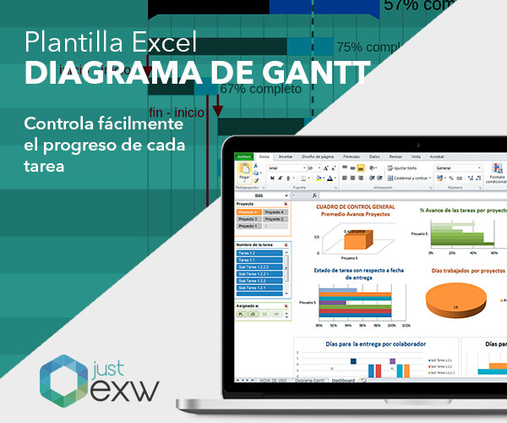
 | Título del proyecto:


 | LEYENDA ACTIVIDAES PROYECTO
 | Siendo "n" el nº de actividad que corresponda

 |  | An: | Gestión de proyecto y desarrollo de actividades
 |  | On/An: | Producción/Productos intelectuales
 |  | Mn: | Reuniones transacciones de proyecto
 |  | En: | Eventos multiplicadores
 |  | Cn: | Actividades de aprendizaje, docencia o formación


 | CRONOGRAMA DEL PROYECTO
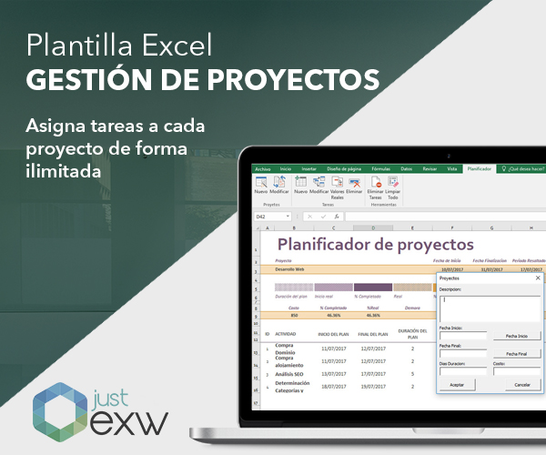
 |  | MESES | M1 | M2 | M3 | M4 | M5 | M6 | M7 | M8 | M9 | M10 | M11 | M12 | M13 | M14 | M15 | M16 | M17 | M18 | M19 | M20 | M21 | M22 | M23 | M24 | M25 | M26 | M27 | M28 | M29 | M30 | M31 | M32 | M33 | M34 | M35 | M36
 | Actividad del Proyecto*
 | A1

 | O1/A1
 | M1
 | E1
 | C1

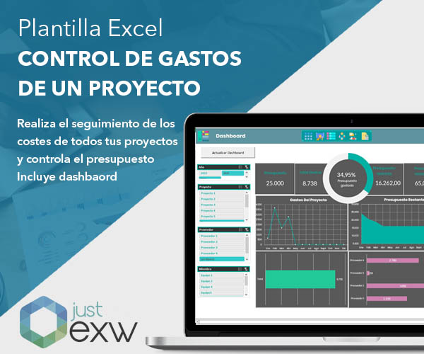

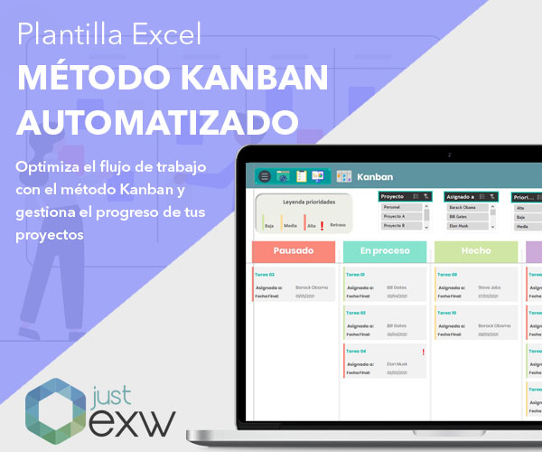

 | Inserte tantas filas como sea necesario

